KWAL-BR-01
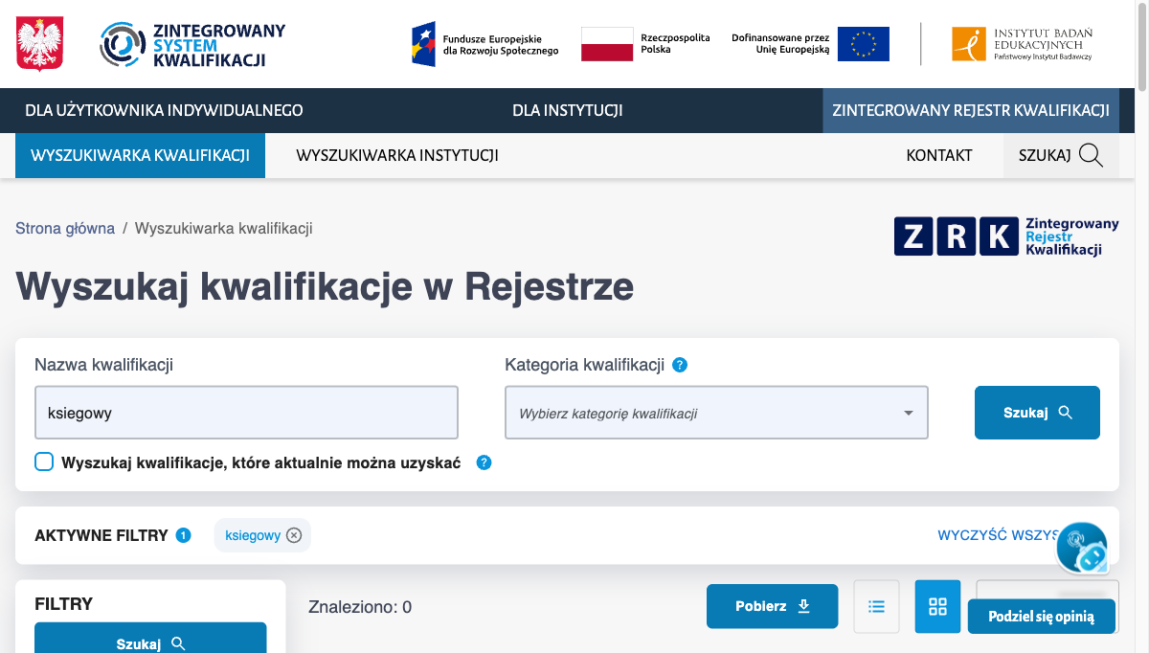
KWAL-BR-01 — Wyszukiwanie bez polskich znaków nie znajduje kwalifikacji z ogonkami
Metadane
ID | KWAL-BR-01
Tytuł | Wyszukiwanie bez polskich znaków nie znajduje kwalifikacji z ogonkami
Priorytet | P1 · Krytyczny
Ważność/dotkliwość | Wysoka
Powiązany scenariusz testowy | KWAL-05
Data zgłoszenia | 2026-08-17
Środowisko
URL | https://kwalifikacje.gov.pl/wyszukiwarka-kwalifikacji/
Przeglądarka | Chrome 151
System operacyjny | macOS 15.7.4
Rozdzielczość | 1440×900
Reprodukcja
Kroki reprodukcji | 1) Otwórz https://kwalifikacje.gov.pl/wyszukiwarka-kwalifikacji/ 2) Wpisz "księgowy" (z polskimi znakami), kliknij "Szukaj", zanotuj wartość "Znaleziono" 3) Wyczyść pole i wpisz "ksiegowy" (bez polskich znaków), kliknij "Szukaj"
Rezultat
Oczekiwany rezultat | Licznik "Znaleziono" po kroku 3 jest równy licznikowi po kroku 2 (asciifolding zachowuje ten sam zestaw wyników).
Rzeczywisty rezultat | księgowy (z ogonkiem) = 570 wyników, "ksiegowy" (bez ogonków) = 0 wyników. Backend nie normalizuje polskich diakrytyków.
Analiza wpływu
Wpływ na użytkownika | Użytkownicy piszący na klawiaturze bez polskich znaków (mobile, EN layout, użytkownicy zagraniczni) tracą 100% wyników dla popularnych zawodów z ogonkami — nie znajdują żadnej kwalifikacji i wnioskują błędnie, że jej nie ma w rejestrze. Dla portalu publicznego .gov.pl to poważna bariera dostępu.
Załączniki

